界面&功能
角色系统 |  |  |  | 功能规则

 | 功能入口 |  |  |  | 角色基本规则
 |  |  |  |  | 1.设计目的是什么
 | 1.主界面点击【角色】图标进入 |  |  |  | ▶ | 提供玩家等级成长的基础系统。并决定后续玩法的开放等级与顺序。
 | 2.进入本界面时，默认显示角色页签 |  |  |  | 2.解锁方式
 | 3.当玩家有更高阶数的装备可穿戴时，角色系统有红点提示 |  |  |  | ▶ | 在游戏中默认开放
 |  |  |  |  | 3.基本规则
 |  |  |  |  | ▶ | 玩家等级上限为X级。
 |  |  |  |  | ▶ | 玩家初始默认等级为1级。
 |  |  |  |  | ▶ | 玩家当前等级经验值足够后会自动升级。
 | 参考图标
 |  |  |  |  | 4.数值节奏
 |  |  |  |  | ▶ | 前90级为快速升级阶段，大批量更换装备和提升属性。
 |  |  |  |  | ▶ | 级为参加各种活动、副本、玩法，每日可以提升一定级别的阶段。
 |  |  |  |  | ▶ | 级为缓慢提升等级的阶段。

 | 角色主界面【当前为示例】
1
8
3
6
2
7
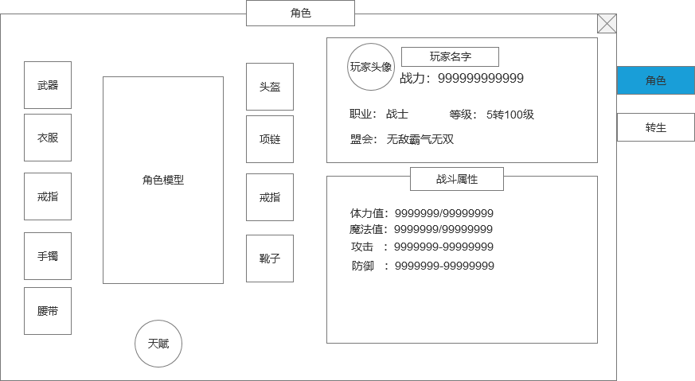
 |  | 1.功能标题与功能说明 |  |  | 1.功能标题与功能说明
 |  | ▶ | 角色标题 |  | ▶ | 角色标题
 |  | 2.功能页签 |  |  | 2.功能页签
 |  | ▶ | 功能页签，页签会有多个，每个页签之间的间隔处理 |  | ▶ | 功能页签，页签会有多个，每个页签之间的间隔处理
 |  | ▶ | 需要有选中效果 |  | ▶ | 需要有选中效果

 |  | 3.角色装备位 |  |  | 3.角色装备位
 |  | ▶ | 装备位如图所示，有9个装备部位 |  | ▶ | 装备位如图所示，有9个装备部位
 |  | ▶ | 如果没有穿戴装备时，默认底框也需要有暗色的图标显示是什么部位 |  | ▶ | 如果没有穿戴装备时，默认底框也需要有暗色的图标显示是什么部位
 |  | ▶ | 有可替换的高级装备时，显示红点提示。 |  | ▶ | 有可替换的高级装备时，显示红点提示。

 |  | 4.角色形象 |  |  | 4.角色形象
 |  | ▶ | 根据玩家装备的武器，显示玩家的形象。 |  | ▶ | 根据玩家装备的武器，显示玩家的形象。
 |  | ▶ | 本项目单个角色的形象固定，武器形象随装备变动变更。 |  | ▶ | 本项目单个角色的形象固定，武器形象随装备变动变更。

 |  | 5.天赋快捷按钮 |  |  | 5.天赋快捷按钮
 |  | ▶ | 点击跳转到天赋界面 |  | ▶ | 点击跳转到天赋界面

7
 |  | 6.基本信息显示框 |  |  | 6.基本信息显示框
 |  | ▶ | 显示玩家的头像，玩家名字、当前战力，战力需要有特殊数字。 |  | ▶ | 显示玩家的头像，玩家名字、当前战力，战力需要有特殊数字。
 |  | ▶ | 显示玩家基本信息：职业，等级，行会信息 |  | ▶ | 显示玩家基本信息：职业，等级，行会信息
4
5
 |  | 7.战斗属性 |  |  | 7.战斗属性
 |  | ▶ | 显示玩家的战斗相关属性。 |  | ▶ | 显示玩家的战斗相关属性。
 |  | ▶ | 各属性需要对其，整体要工整好看 |  | ▶ | 各属性需要对其，整体要工整好看
 |  | ▶ | 战斗属性区域可上下滑动 |  | ▶ | 战斗属性区域可上下滑动

 |  | 8.关闭按钮 |  |  | 8.关闭按钮
 |  | ▶ | 点击关闭角色弹窗。 |  | ▶ | 点击关闭角色弹窗。

参考界面
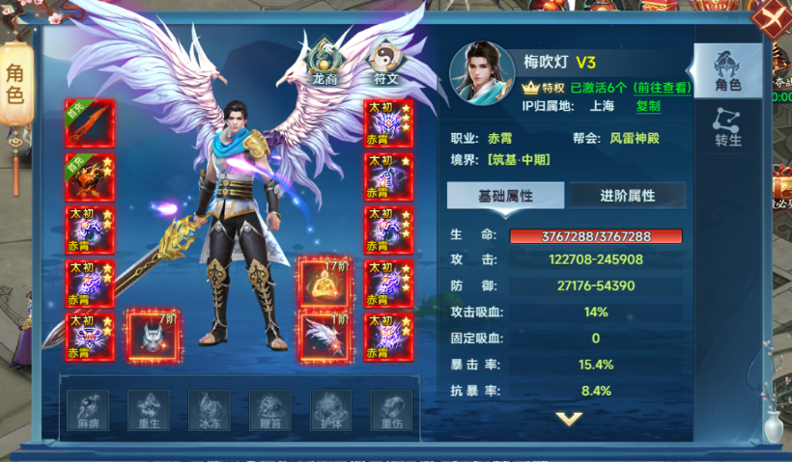
参考图

 | 参考游戏—

美术需求
美术需求

 | UI需求
 | 序号 | 类型 | 对应界面 | 内容描述 | 功能需求 | 备注 | 参考图
 | 1 | UI | 角色-角色界面 | 角色界面相关内容 | 详见界面设计
 | 2 | UI | 角色-角色界面 | 战斗力特殊文字和数字字体 |  |  | 

 | 原画需求
 | 序号 | 类型 | 对应界面 | 内容描述 | 功能需求 | 备注 | 参考图
 | 无

 | ICON需求
 | 序号 | 类型 | 图标需求 | 内容描述 | 功能需求 | 尺寸需求 | 参考图
 | 无 | ICON | 入口图标 | 角色

 | 动效需求
 | 序号 | 类型 | 描述 | 内容描述 | 功能需求 | 备注 | 参考图
 | 1

 | 其他
 | 序号 | 类型 | 对应界面 | 内容描述 | 功能需求 | 备注 | 参考图
 | 1

